Defectos
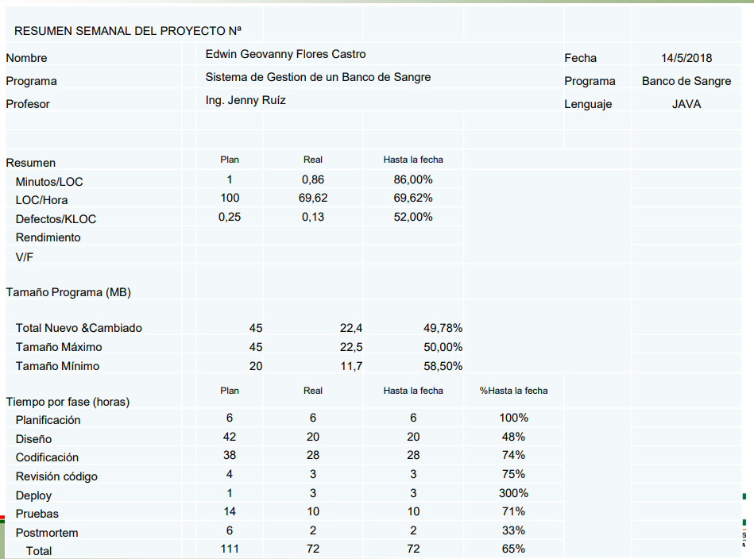
DEFECTOS
Calculo de Defectos
INTEGRANTES | Mateo Barriga |  | PROFESOR | Ing. Dario Morales | FECHA | 2025-02-10
 | Christopher Bazurto
 | Karol Macas |  |  |  | CLASE
 | Shirley Otuna
https://github.com/M4t3B4rriga/2567_G6_ACSW.git

Programa | Defectos | LOC |  | LOC Total (N) | 414
 | Microservicio Paciente |  |  | Defectos Totales (D) | 53
1 | 3 | 28 |  | Dd | 1000
2 | 1 | 4
3 | 2 | 10 |  | Dd | 128.01932367
4 | 5 | 28
5 | 2 | 9
6 | 3 | 12
Total | 16 | 91

 | Microservicio Doctor |  |  |  |  | Conclusion:
7 | 8 | 68 |  |  |  | En el análisis de defectos en los microservicios de Paciente y Doctor, se observó que la densidad de defectos es de 128.02 defectos por LOC, lo que indica que hay áreas del código que podrían beneficiarse de mejoras en calidad y pruebas. Notamos que los módulos con mayor cantidad de líneas de código tienden a tener más defectos, lo que sugiere que la complejidad del código influye en la aparición de errores
8 | 7 | 66
9 | 3 | 28
10 | 6 | 50
11 | 2 | 13
12 | 2 | 13
13 | 6 | 54
14 | 1 | 11
15 | 2 | 20
Total | 37 | 323

Nuevo Programa

 | LOC Nuevo Programa | 56

Dd plan | 7.1690821256 | Defectos

EN CONCLUSION
El cálculo nos da que para un nuevo programa de 56 LOC, se esperarían aproximadamente 7 defectos.

